Activation Compléments
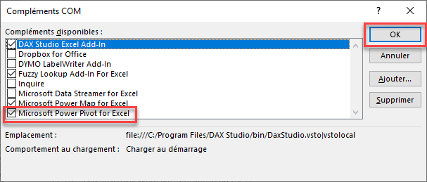
ACTIVATION POWER PIVOT

1) | Fichier

2) | Compléments

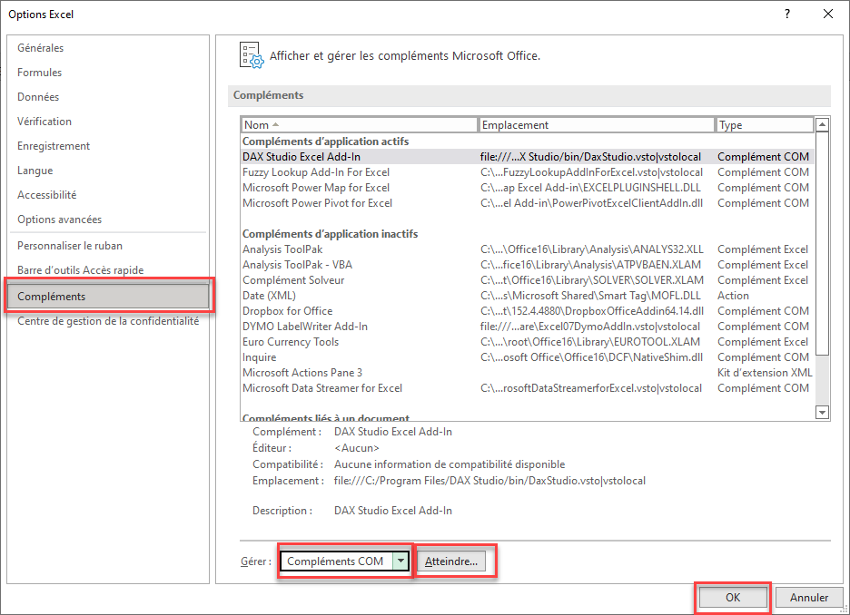

3) | Compléments COM

